Ark1
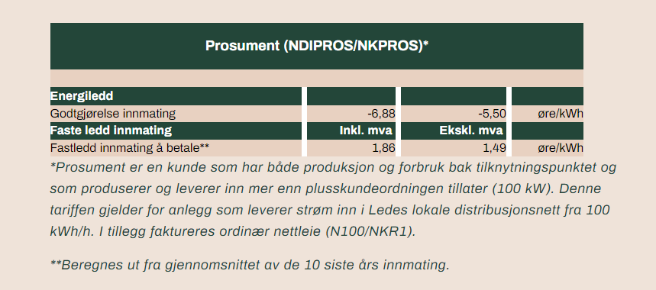
EKSEMPEL - Prosument kunde - fast ledd innmating

 |  |  | Inkl. mva | Ekskl. mva
Sats per år |  |  | 1.86 | 1.49 | øre/kWh

Innfasing | Innmating | Avregnings grunnlag | Kostnad |  | Kommentar
 | kWh/år | kWh/år | NOK/år | NOK/år
Antatt innmating per år | 100,000 | 100,000 | 1,860 | 1,490 | Etter avtale med kunde
Målt innmating | 110,467 | 105,234 | 1,957 | 1,568 | Snitt av antatt og første målte år
Målt innmating | 97,248 | 102,572 | 1,908 | 1,528 | Snitt av antatt første år og to målte år
Målt innmating | 95,236 | 100,738 | 1,874 | 1,501 | Snitt av antatt første år og tre målte år
Målt innmating | 105,876 | 101,765 | 1,893 | 1,516 | Snitt av antatt første år og fire målte år
Fortsetter frem til 10 målte år, beregner heretter snitt av løpnde siste ti års innmating

Fra Ledes prisoversikt:

